メニュー画面
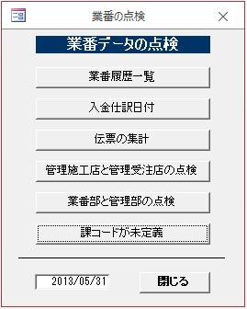
■メニュー画面

受注履歴
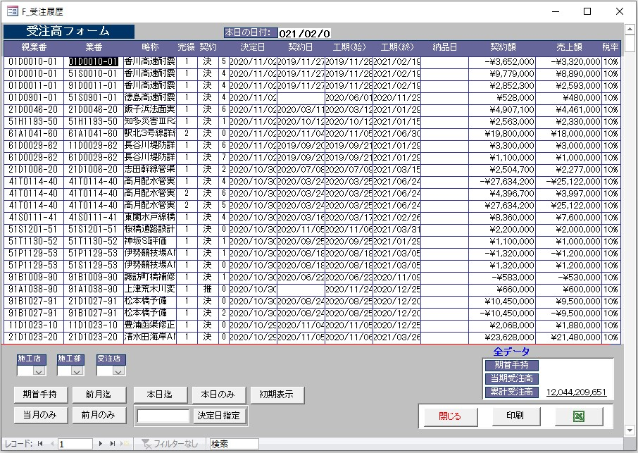
■受注履歴

入金未決済
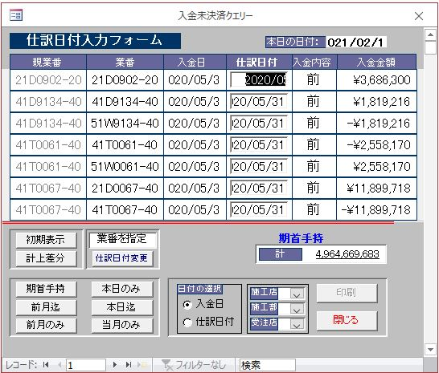
■入金未決済

伝票集計
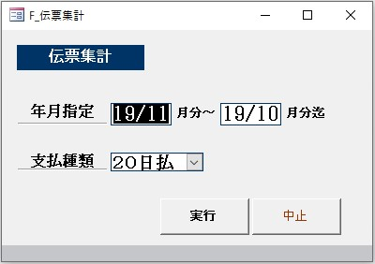
■伝票集計

伝票集計_2
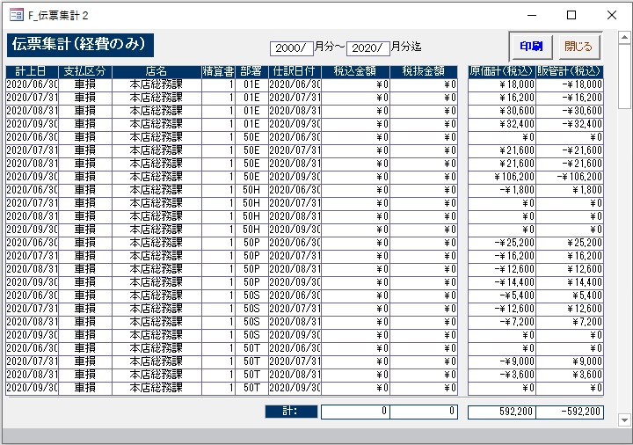
■伝票集計_2

伝票集計_3
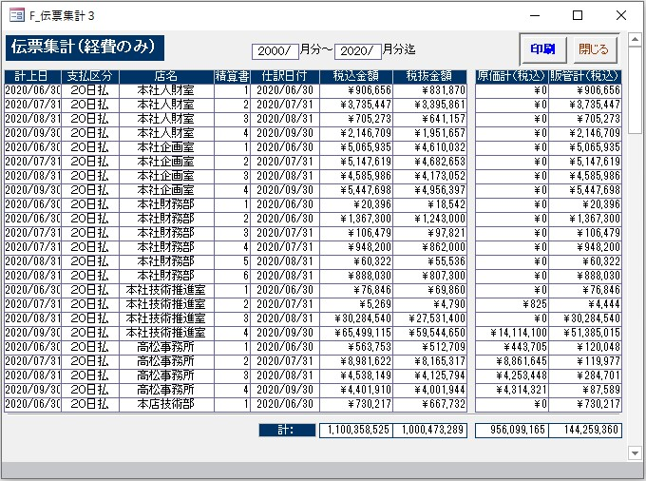
■伝票集計_3

業務業番マスター管理店コード点検
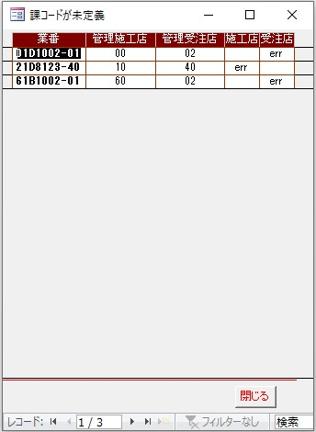
■業務業番マスター管理店コード点検

業務業番マスター施工部コード点検
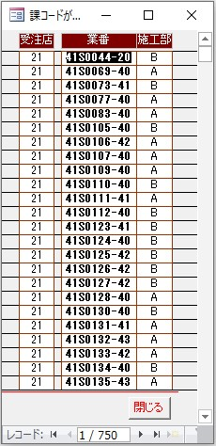
■業務業番マスター施工部コード点検

課コードが未定義
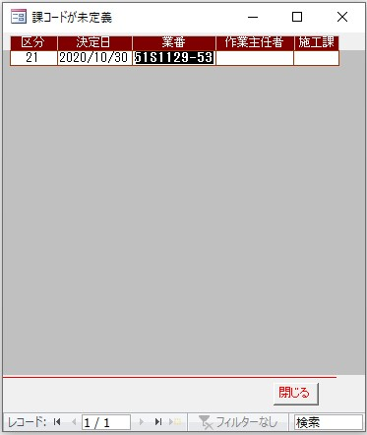
■課コードが未定義

